상품제안서
애니포트 360도 회전형 탈부착쿨러 노트북거치대 | 상품코드: S43793

 |  |  |  |  |  |  | 02-713-8555 | www.synergygift.co.kr
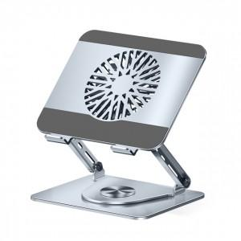 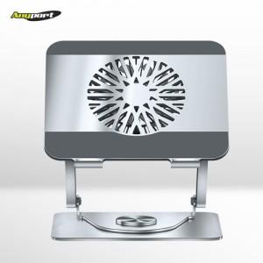 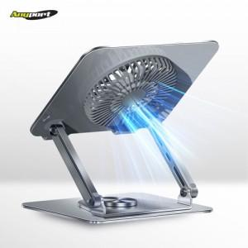

【상세/제작정보】 | 인쇄규격사이즈 : 약 6.7 x 13.5 cm(양쪽사이즈동일)<br>

【인쇄/포장옵션】 | 레이저 / 포장지포장

【공급단가】 | 수량 | 10~ | 50~ | 100~ | 300~ | 500~
*VAT별도 | 단가 | 29,800원 | 27,100원 | 26,400원 | 25,500원 | 25,000원

【상품 URL】 | https://synergygift.co.kr:443/src/goods_detail.php?gdno=43793

